Sheet1
2021-2022 Final
1. What are the language evaluation criteria? | Readability • Writability • Simplicity, orthogonality • High expressive power, flexibility • Reliability • Safety • Cost (influenced by above) • Creation • Execution • Maintenance
2. What is the relationship between inheritance and sub-typing? | Subtyping, bir programlama dilinde veri tiplerini organize etme ve kullanma şeklidir. Bu, bir programcının mevcut bir veri tipine dayalı, ancak ek özellikler veya kısıtlamalar içeren yeni bir veri tipi tanımlamasına izin verir. Örneğin, "Integer" adında bir veri tipinden türetilmiş ancak sadece sıfırdan büyük değerlere izin veren "PositiveInteger" adında bir veri tipi tanımlayabilirsiniz. subtyping allows extensions of concepts • inheritance allows reuse of implementation inheritance is a way of defining new classes that are more specialized versions of existing classes, while subtyping is a way of defining new data types that are more specialized versions of existing data types.
3. What are the advantages and disadvantages of functional programming? | • The advantages of functional programming languages: • Simple semantics, concise, flexible • ``No’’ side effect • Less bugs • It does have drawbacks: • Execution efficiency • More abstract and mathematical, thus more difficult to learn and use | Eğitim eğrisi yüksek: Fonksiyonel programlama diğer programlama paradigmalarından daha zor öğrenilebilir, çünkü sorunları farklı bir şekilde düşünmek gerektirir. Tüm sorunlar için uygun değil: Bazı sorunlar nesne-yönelimli veya emredici programlama için daha uygundur, bu nedenle fonksiyonel programlama tüm tür sorunlar için en iyi seçenek olmayabilir. Sınırlı araçlar ve kütüphaneler: Fonksiyonel programlama dilleri sınırlı araçlar ve kütüphanelerle birlikte çalışmak daha zor hale | Performans: Bazı fonksiyonel programlama dilleri, değişmez veri ve rekürsif fonksiyonlar kullanımı nedeniyle, emredici dillerden daha yavaş olabilir. Uzunluk: Bazı fonksiyonel kod, yüksek seviyeli fonksiyonlar ve rekürsiyon kullanımı nedeniyle, emredici koddan daha uzun olabilir.
4. Birkaç tane programlama dili verilmiş. Write for each programming language, if it is strongly typed or weakly typed? | Java: Strongly typed C#: Strongly typed C++: Strongly typed Python: Strongly typed JavaScript: Weakly typed PHP: Weakly typed Ruby: Strongly typed Swift: Strongly typed Go: Strongly typed Scala: Strongly typed
5. What is the difference between abstract classes vs interfaces? | Bir sınıfın kalıtım alabildiği veya bir sınıf olarak kullanabildiği, ancak tüm metotlarının ve özelliklerinin mutlak olarak tanımlanması gerekmediği sınıftır. Abstract classlar, hem soyut metotlar (metotlar tanımlanmış ama içeriği yazılmamış) hem de gerçek metotlar içerebilir. Interface: Sadece soyut metotlar içeren ve sadece metotların imzalarını tanımlayan bir yapıdır. Interface'ler kalıtım alınamaz, ancak birden fazla interface'i implement etmek mümkündür. Özet olarak, abstract classlar gerçek metotlar ve soyut metotlar içerebilirken, interface sadece soyut metotlar içerebilir ve bir sınıf tarafından implement edilmelidir
6. What is the difference between an abstract class with pure virtual function in C++ vs interfaces in Java? | C++'da, bir soyut sınıf içinde gerçekleştirilmemiş (pure virtual) fonksiyonlar bulunabilir. Bu fonksiyonların gerçekleştirilmesi, sınıfın alt sınıfları tarafından zorunludur. Java'da ise, arayüzlerde tüm fonksiyonlar mutlak surette gerçekleştirilmemiştir. Java'da, bir sınıf birden fazla arayüzü uygulayabilirken, C++'da bir sınıf sadece bir soyut sınıftan türer.
7. What is the difference between procedures and functions? Write 3 examples. | Procedure: Bir görevin yerine getirilmesini sağlar ve geri dönüş değeri yoktur. Örneğin, veritabanındaki bir tablonun silinmesi, dosyayı kaydetmek gibi işlemler. Fonksiyon: Bir görevin yerine getirilmesini sağlar ve geri dönüş değeri vardır. Örneğin, bir sayının karesini almak, bir dizinin en büyük elemanını bulmak gibi işlemler. 3 Örnek: Procedure: Veritabanındaki bir tablonun silinmesi Fonksiyon: Bir sayının karesini almak Fonksiyon: Bir dizinin en büyük elemanını bulmak.
8. What is a module and how is it useful for ADTs? | Modüller, programları daha büyük ve karmaşık hale gelmeden organize etmek için kullanılır. Bir modül, programın belirli bir bölümünü oluşturur ve içinde fonksiyonlar, değişkenler, sınıflar veya diğer bilgileri içerebilir. Bu yapı, programın daha okunaklı ve anlaşılır hale gelmesini sağlar çünkü programcılar kodun belirli bir parçasını daha iyi anlayabilir ve yönetebilir. Aynı zamanda, modüller, programın farklı bölümlerinde kullanılabilen fonksiyonları veya değişkenleri tek bir yerde toplamak için de kullanılabilir. Bu yapı, programın büyüklüğünü azaltır ve okunabilirliğini arttırır. münün kullanılmasına izin verir. Örneğin, bir sınıfın sadece belirli bir metodunun kullanılmasına izin verir veya bir veritabanı sorgusunun sadece belirli bir bilgiye erişimine izin verir. Bu, programın güvenliğini ve performansını arttırır. Örneğin, bir veritabanı sorgusu için sadece belirli bir bilgiye erişim izni vermek, veritabanının diğer bölümlerine erişimi engelleyerek veritabanının güvenliğini arttırır. Aynı şekilde, sadece belirli bir sınıfın belirli bir metodunun kullanılmasına izin vermek, sınıfın diğer metodlarının yanlış kullanımını engelleyerek programın performansını arttırır. Modüller aynı zamanda kodun okunabilirliğini ve anlaşılabilirliğini arttırmak için kullanılabilir. Örneğin, bir modül içinde belirli bir işlevselliği gerçekleştiren fonksiyonları veya sınıfları toplamak, programcıların bu işlevselliği daha kolay anlamasına ve uygulamasına olanak tanır.
9. What does Java use instead of modules, and how is it different from modules? (Answer: Java uses packages) | Modüller ve paketler arasındaki temel fark, modüllerin programın bütününü organize etmeye yönelik olması iken, paketlerin sadece Java kodunu organize etmeye yönelik olmasıdır. Modüller, programın farklı bölümlerinde kullanılabilen fonksiyonları veya değişkenleri tek bir yerde toplamak için kullanılırken, paketler sadece Java sınıflarını ve interfacelerin gruplandırılmasını ve kodun okunabilirliğinin arttırılmasını sağlamak için kullanılır. Modüller, bir programın belirli bir bölümünü oluşturur ve içinde fonksiyonlar, değişkenler, sınıflar veya diğer bilgileri içerebilir. Modüller, programın büyüklüğünü azaltmak ve okunabilirliğini arttırmak için kullanılabilir. Ancak, modüller sadece programın bütününü organize etmek için kullanılır, Java kodunun organize edilmesi için kullanılmaz.
10. What is the advantages of dynamic scoping over static scoping? | Java, paketler yerine modüller kullanır. Paketler, Java'da sınıfları ve interfaceler gibi kod elemanlarını gruplandırır ve kodun okunabilirliğini arttırır. Aynı zamanda, paketler Java'da sınıflar arasında ilişki kurmak için kullanılır. Paketler, kodun daha iyi organize edilmesini ve kodun kullanımının daha kolay hale gelmesini sağlar. Örneğin, paketler, benzer işlevleri gerçekleştiren sınıfları aynı pakette gruplandırarak, kodun daha anlaşılır hale gelmesini sağlar. Ayrıca, paketler ile kodun açık kaynak olmasını sağlar ve kodun daha kolay paylaşılmasını mümkün hale getirir.
11. Java does not allow static binding, compared to C++. Advantages and disadvantages?
12. How smalltalk handles multiple inheritance? | Smalltalk dilinde çoklu kalıtım (multiple inheritance) yapmak için "traits" kullanılır. Bu, bir sınıfın birden fazla "trait" içerebildiği anlamına gelir. Bu sayede, bir sınıf birden fazla sınıfın özelliklerini ve metodlarını kalıtım yoluyla edinebilir. Örneğin, bir "Rectangle" sınıfının "Shape" ve "Resizable" trait'lerini içerebileceği anlamına gelir. Bu sayede, "Rectangle" sınıfı hem şekil özellikleri (örneğin, alan ve çevre) hem de boyut değiştirme özellikleri (örneğin, genişletme ve daraltma) içerecektir.
13.1. Bir dilin kuralları verilmiş. Variable’lar yazılmış, function’lar yazılmış. Küçücük bir program verilmiş. Output ne verir?
13.2. Write a CFG for how the language handles function. Write the parsing tree for the function.
14. Link listed verilmiş. Write an algebraic sequence for the following ADT. Using the following operations: is_element_of(x, L); is_empty(L); create(L); insert(x, L); remove(x,L).
15. 3 şıklı Lisp sorusu. Binary Search Tree verilmiş; List içerisinde node var (bunun içerisinde de sayılar). Left tree list olarak, right tree list olarak. Search fonksiyonu, insert fonksiyonu ve remove fonksiyonu yazın. Loop kullanmak, mapping kullanmak yasak. Basic operationlar kullanılabilir.
16.1. Prolog sorusu. nth Fibonacci sayısı çıkaran bir program istenmiş. 3’üncü Fibonacci sayısı 2 döndürmesi lazım (1 1 2). 7’nci sayı 13 döndürmeli (1 1 2 3 5 8 13).
16.2. Fibonacci için bir tane query verilmiş. Senin yazdığın programa göre o query nasıl parse’lanır?
17. What is a Predicate, function, Horn clause? Explain.

11. Java does not allow static binding, compared to C++. Advantages and disadvantages? | Java, C++'a göre statik bağlantıya izin vermez. Statik bağlantı, fonksiyonların veya metotların çağrılmadan önce nerede tanımlandığını belirlerken, dinamik bağlantı ise çağrılma anında belirlenir. Java'da statik bağlantının olmamasının avantajları şunlardır: Java, daha esnek bir yapıya sahiptir. Örneğin, Java'da sınıflar arasında polimorfizm (çok biçimlilik) kullanılabilir. Java, daha güvenli bir yapıya sahiptir. Örneğin, Java'da yanlış tanımlanmış fonksiyonlar veya metotlar çalışma zamanında tespit edilebilir. Java, daha dinamik bir yapıya sahiptir. Örneğin, Java'da fonksiyonlar veya metotlar çalışma zamanında değiştirilebilir. Ancak, Java'da statik bağlantının olmamasının dezavantajları şunlardır: Java, çalışma zamanı performansının daha yavaş olmasına neden olabilir. Örneğin, statik bağlantı ile fonksiyonlar veya metotlar çağrılırken daha hızlı çalışır. Java, daha yüksek bellek kullanımına neden olabilir. Örneğin, dinamik bağlantı için daha fazla bellek gerektirir. Özellikle performans kritik olan uygulamalar için, Java'da statik bağlantının olmaması, performansı düşürebilir.

2021-2022 Final Mazeret
Verilen production rule için Shift-Reduce Parser yapın. 8p

Smalltalk ve javascript arasındaki temel farklar nelerdir? Hangi
durumda hangi dili kullanırdınız? 3p

Prolog ile sudoku çözen algoritma yazın. 12p

Type Checking ve Type inference arasındaki farklar nelerdir? 3p | Type Checking ve Type inference, programlama dillerinde veri tiplerinin kontrol edilmesi sürecine ilişkin iki farklı kavramdır. Type Checking, program yazarken yazılan kodun veri tiplerinin doğruluğunun kontrol edilmesidir. Bu kontrol, derleme sırasında yapılır ve program çalıştırılmadan önce hata tespit etmeye yarar. Type checking, programın çalışması sırasında hata oluşumunu önler ve programın beklenen sonuçları vermesini sağlar. Type inference, programın çalışması sırasında veri tiplerinin tespit edilmesidir. Bu süreç, programın çalışması sırasında gerçekleşir ve programın çalışmasını hızlandırmak için kullanılır. Type inference, program yazarken yazılmamış olan veri tiplerini otomatik olarak tahmin etmeye çalışır ve programın çalışmasını hızlandırmak için kullanılır. Özetle, Type Checking yazılım sürecinde yapılan bir işlem olduğu halde Type Inference programın çalışma sırasında yapılan bir işlemdir. Type Checking güvenliği sağlarken Type Inference performansı arttırmaktadır.

Bir dilin kuralları verilmiş.
-A şıkkı: Bu dilin CFG'sini yaz Parse Tree'sini çiz. 10p
-B şıkkı: Dilin attribute gramerini yaz. 10p
-C şıkkı: Kuralları verilen dil neden fonksiyonel bir dildir? Dilin ADT'yi
sağlaması için neler eklenebilir? 10p

Lisp, liste ile graph yapısı verilmiş.
-A şıkkı: Graphta, verilen iki node arası path varsa true yoksa false döndürün. 15p
-B şıkkı: verilen iki graph eşitse true değilse false döndürün. 20p

2021-midterm
What are the differences between an expression and an assignment? Why do we need ore when we have the other 14pts) | Expression ve assignment, programlama dillerinde kullanılan iki farklı kavramdır. Expression, programlama dillerinde bir değer oluşturan veya bir işlem yapan kod bloğudur. Örneğin, a+b , 3*4 gibi kodlar ifadelerdir. Bu ifadelerin sonucu bir değer olarak döndürür. Assignment ise, programlama dillerinde bir değişkenin değerinin atanmasını ifade eder. Örneğin, x = 3 , y = x+5 gibi kodlar atama ifadeleridir. Bu ifadelerde bir değişkenin değeri başka bir değişkenin değeri ya da bir ifadenin sonucu ile değiştirilir. Özetle, expression bir ifade veya işlemdir ve sonucu bir değerdir. Assignment ise, bir değişkenin değerinin atanmasını ifade eder.
Explain why applicative order evaluation is not used when side effects are allowed in an expression or function | Applicative order evaluation (AOE) veya normal order evaluation, programlama dillerinde fonksiyonların nasıl çalıştırılacağına ilişkin iki farklı yöntemdir. AOE, fonksiyonun argumentlarının değerlerinin öncelikle hesaplanmasını ve sonra fonksiyonun kendisinin çalıştırılmasını önerir. Fakat, bazı programlama dillerinde side effect (yani fonksiyonun çalışması sırasında sisteme etki eden işlemler) olasılığı vardır. Örneğin, veritabanına veri ekleme, dosya yazma gibi işlemler. Bu tür işlemlerin gerçekleştirilmesi, AOE yöntemi ile çalıştırıldığında beklenmedik sonuçlar verebilir. Örneğin, fonksiyonun içinde bir değişkenin değeri değiştirilir ve fonksiyonun geri dönüş değeri o değişkenin değeri olarak döndürülür. Bu durumda, AOE yöntemi ile çalıştırıldığında, fonksiyonun geri dönüş değeri hesaplanmadan önce değişkenin değeri değişebilir. Bu nedenle, side effect olasılığı olan programlama dillerinde AOE yöntemi genellikle kullanılmaz. Bu durumda, fonksiyonun çalışması sırasında side effect olasılığı olan işlemlerin gerçekleştirilmesi önceliklidir. Bu nedenle, önce işlem gerçekleştirilir ve sonra fonksiyonun geri dönüş değeri hesaplanır. Bu yönteme normal order evaluation denir.
what type of errors do occur in the shift reduce parser ? How do we resolve them ? | Shift-reduce parser, bir programlama dilinde yazılmış kodu anlamlandırmak için kullanılan bir yöntemdir. Bu yöntem, kodu satır satır okur ve kurallara göre anlamlandırır. Shift-reduce parser, iki tip hata oluşmasına neden olabilir: Syntax errors: Bu hatalar, kodun yazılış kurallarına uymadığı durumlarda oluşur. Örneğin, eksik parantez, yanlış kullanılan anahtar kelime gibi hatalar. Reduce-reduce conflicts: Bu hatalar, aynı anda birden fazla kuralın uygulanabildiği durumlarda oluşur. Örneğin, "if-else" yapısında "else" kullanılmadan "if" kullanılmışsa. Bu hataları çözmek için, iki yöntem kullanılır: Syntax errors: Bu hatalar, genellikle programcı tarafından yazılış hatası yüzünden oluşur. Bu nedenle, hataların çözümü kodun tekrar incelenerek ve düzeltilmesiyle mümkündür. Reduce-reduce conflicts: Bu hatalar, kodun yapısındaki bir problem yüzünden oluşur. Bu nedenle, kodun yapısını değiştirerek veya kuralları yeniden yazarak bu hatalar çözülebilir. Özetle, Shift-reduce parser Syntax errors ve Reduce-reduce conflicts gibi hata tipleri oluşabilir. Bu hatalar, kodun tekrar incelenerek veya kodun yapısını değiştirerek çözülebilir.
Construct a DFA accepting a number in hexadecimal format with an even number of digits. Examples of such numbers include OxFF11, 0x11, OX4a4F00. Ox1122LAFFDD. Negative examples include 00x123abc, 0xFF110. 10ptsl
show the parse tree of this CFG for input (+ (- x y) (*12 4)). [5pts)
Construct a Left Regular CFG that accepts an expression in a dialect cf LISP. This LISP dialect uses the following operators: +, -,* , / , ^. The arguments of these operators could be an INT, DBL and ID where INT is a token indicating integer literal, DBL is a token indicating a real number. and ıd indicating token for identifier + operator accepts two or more parameters. e.g., (+1 4 5 x}. -operator accepts one or two operatafr. e.g., (- 3 2), *operator accepts two Of more operators e.g., (*x y 1 2). / and ^ operators accept exactly two operators,'. (/ 4 2). Show your CFG in BNF indicating all necessary components, IISptsJ
for c and java , what type of typing system do these languages employ? Explain these typing systems . What are their advantages and disadvantages in terms of reliability ?
what are the variable binding ? What are the static and dynamic binding ? Compare static and dynamic binding of variables with respect to readibility and writability ?
provide an attribute grammar to calculate the values of expressions. Show above parse tree with these attributes
what is the partial function ? Why do we programs define partial functions
show a left regular grammar (with at least two BNF rules including two or more non terminal symbols)Explain what form all product rules in a left regular grammer should have . Explain the symbols you might use to answer this question

2017 vize
1. Left regular gramerlerin hangi formda olduğunu anlatıp örnekleme (3pts)
2. Statement ve expression arasındaki fark nedir (3pts)
3. Programlar neden parçalı fonksiyon tanımlar? (3pts)
4. Lisp gramer için BNF:
Operators : *, +, -, /, ^
+ 2 ya da daha fazla parametre alır
- 1 ya da 2 parametre alır
* 2 ya da daha fazla parametre alır
/, ^ yalnızca 2 parametre alır
(15 pts)
5. Binding nedir ? Static vs dynamic binding
6. C ve Java’nın tip sistemlerini karşılaştırın. (10 pts)
(strongly or weakly typing olarak soruyordu)
7. Hexadecimal sayıları gösterebilmek için bir DFA tanımlamamızı istiyordu. (7 pts)
8. Hexadecimal çift basamaklı sayıları gösterebilmek için de bir DFA istiyordu. (8 pts)
CLOJURE SORULARI
1. Parametre olarak liste alan bir fonksiyon yazın. İç içe listeler olabilir. Bu listeyi ters çevirip(reverse) return etmemizi istiyordu. Ex: (1, (2, 3)) -> ((3, 2), 1) (10pts)
2. Listedeki bir elemanın kaç kere tekrar ettiğinizi bulan bir program yazın. İç içe listeler olabilir. Ex: (1, (3, 5), (3, 7, 8), 2) -> 3 occurs 2 times (10pts)
3. Verilen string polindrome mudur bulan bir kod. Ex: ( 12321) (15pts)

2017 Final

1. Yeni bir dilin özelliklerini tanımlamıştı. Variable, number, expression, function nasıl tanımlanır tanımlamadaki syntax kuralları nedir vermişti. Prefix notation olan bir dildi.
Bu dilde number oluşturmayı gösteren dfa’yı çizmemizi istemişti. Sayılar integer // integer şeklinde oluyordu, leading bir 0 olamıyordu, “//” ifadesinden sonra whitespace gelemiyordu. (1//3 , 11//51 gibi)
Bu dil için BNF tanımlamamızı istiyordu. Terminal semboller <expr_func> şeklinde küçük harflerle, non-terminal semboller NON_TERMINAL şeklinde temsil edilmeliydi.
Bu dilde yazılan biraz karmaşık bir expression için parse tree çizmemizi istiyordu.
2. Sözel sorulardı.
A92
-
-

(Derste bahsettiği view varmış user view falan galiba o şekilde değerlendirilmesini istiyormuş)
3. Prolog sorusu. Even_between(1,6,x) sorgusu, (2,4,6) döndürmeliydi. Even_number sorgusu yazmamızı istiyordu, integer(x) ve less than sorgusunun zaten yazılmış olduğunu varsayarak yapıcaktık.
Bu kod için unification ve resolution’ı adım adım göstermemizi istemişti.
4. Clojure sorusu. Sonsuz basamaklı olacak, string şeklinde verilecek sayılarımız vardı. Bunlar için bir kütüphane yazmamızı istemişti.
Add_int, add_float, sub_int, sub_float, mult_int, mult_float, … , sort, less than şeklinde fonksiyonları verip neler döndüreceğinden bahsetmişti.
Bazı fonksiyonları bazılarını kullanmadan yazmamızı istemişti… Örneğin mult_int implement ederken add_int kullanmayın şeklinde…

2016 final - galiba
Given two lists produce a list of pairs obtained from the original list. Assume that the entnes of the lists are positive integers. If the number of entries does not match. use -1 as the corresponding pair. E.g. (pairup '(1 2 3 4) '(11 12 13 14 15)) would return ((1 11) (2 12)(3 13)(4 14) 14) (-1 15)). (defun pairup (x y)
8a. Given a list, produce a list that is composed of the original list but every two consecutive elements are swapped. E.g., (swap2 '(1 2 3 4 S)) would return (2 1 4 3 5). (defun swap2(x)
How can show if given CFG is ambigious
Explain explicit heap-dynamjc variables.
How iS cartesian products relevant in types?
What are discriminated unions?
What is the main differences between an expression and statement a Give example
What is expection binding?
What is type checking? What are the two checking mechanisms you Know?
What is type inference?
why does c have seperate compilation
what is the difference between a macro and call by reference
what are the name spaces
what are class variables and methods ? Provide examples
How are interfaces realized in C++
what is the difference between a class and object in smalltalk
what are object/instance methods and variables ? Provide examples

in prototype based feature of inheritance implemented via cloning.
it2s maybe a quicker way to turn around.

- differences between expression and statements
- Bir dil yazılması istenmişti. Dil için gerekli bilgiler verilmiş, bunların DFA, BNF formları istenmişti. Ayrıca Attribute-Grammer da istenmişti.
-- Dile göre verilen bir matematiksel ifadenin parse tree sinin çizilmesi istenmişti. Her şey bizim tasarlanmamız beklenmişti.
- Lisp: Fraction sayılar için +,-,*,/ fonksiyonlarının yazılması
- Lisp: 2 tane listenin ortak elemanlarını döndüren fonksiyon
- axiomatic spesification sorusu vardı. Ders slaytlarında örneği var. Bir yapı için syntactic, semantic spec. yazılması istenmişti.

What an expression?
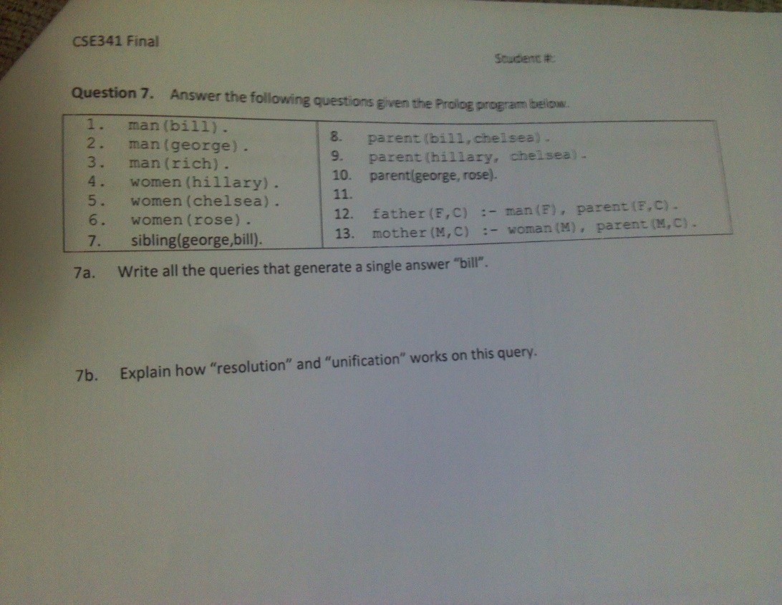
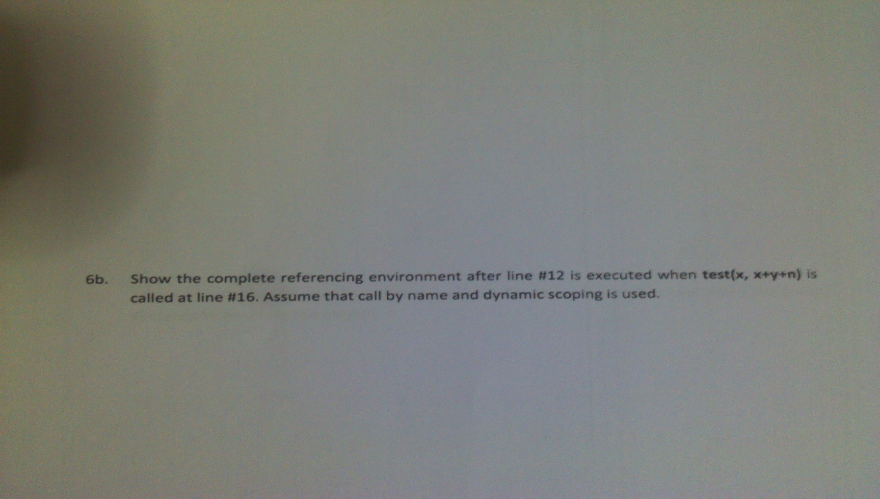
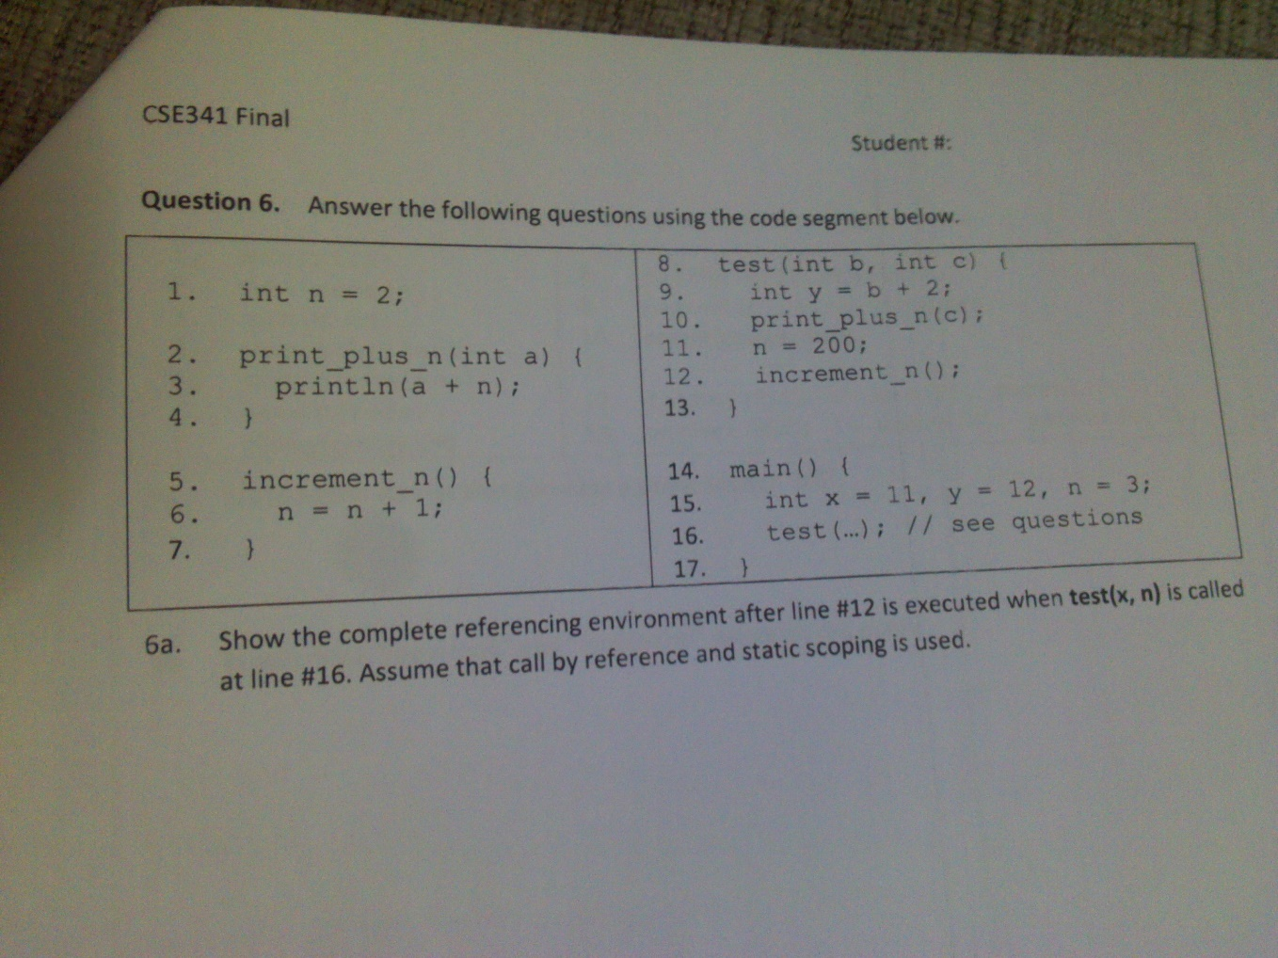
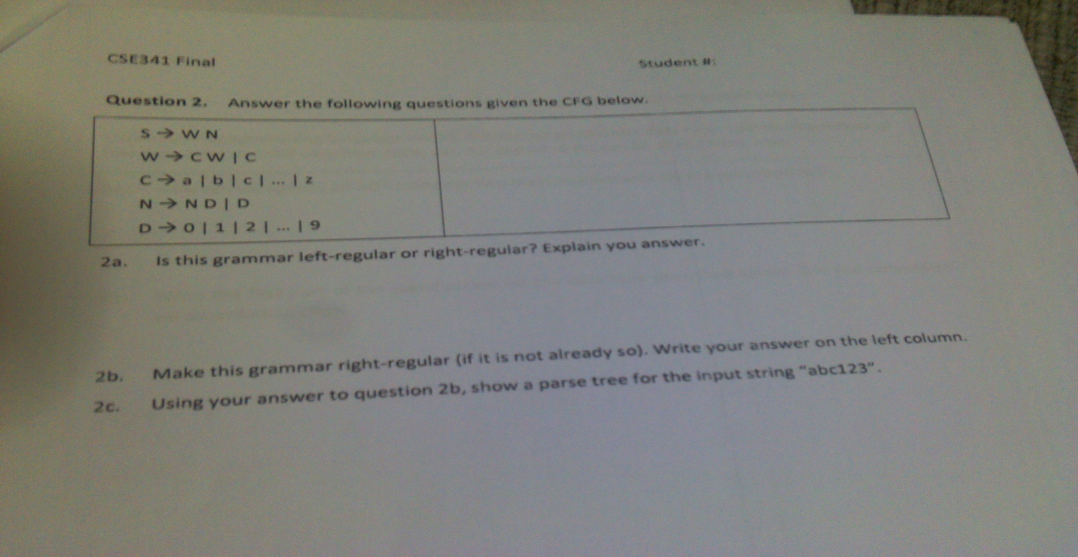
What an expression?
What are eager and lazzy evaluations?
When would lazzy evaluation be useful?
What IS a "lambda expression"? What it used for?
Compare and contrast Java and Lisp for their expression evaluation strategies.
Dynamic lookup is an important concept in OOP languages. Compare and contrast and C++ in terms Of their lookup strategies. your evaluation should cover classes. objects and class and object methods and variables.
Assume that you have a programming language that does type inference. How would inference work for the ADT above?
How would you implement such an ADT in C++? Describe the data representation as well as other implementation details.
Write the second part of the specification for the data type described above. use the convention we described in class.
HOW can we specify an ADT (cons.der two main components for the specification) ?
Write the first part of the for the specification for the data typed described above . Use convention we described in class.
show the parse tree for the input string 123abc
show an LR derivation for the input abc123
show an RR derivation for the input string abc123
1. Implement Sudoku in prolog (sudoku solution)(25P) ------------- 2018 büt
2. Clojure: Add, sub, mult, lth(less than), sort, count(also count inner lists) operations on two list like this. You can only user standart list operations and +,-,* arithmetic operations.(20P)
(addlist [list1 list2] ...some magic here...)
(sublist [list1 list2] ...some magic here...)
(multlist [list1 list2] ...some magic here...)

Output:(1,0,0) + (1,0) = (1,1,0)

3. CFG question which was have 6-7 rules. (20P)

Is it valid according to CFG?

(2 3 x) 5 +

4. DFA Question. (15P)

a. Is aabc substring available in (a,b,c,d)
b. If one letter repeat even numbers, draw a dfa which accept this strings.
aabbcc, aaaabbcc

5. Parse tree. There was some rules. You have to implement parse tree. (10)
a. Ex: ((2 3 x)(5 2 +) +). Draw parse tree of this statement
b. This part related with 3rd question. Find missing part of 3rd question and implement parse tree

Question 1: Answer the following short questions.
1.1. Why do programs define partial functions?
Because functions domain cannot be expressed exactly by the typing system.
1.2. What are the four major programming paradigms?
They are imperative/procedural, functional/applicative, logic, and object oriented.
1.3. What does DFA stand for and what components does it have?
DFA stands for deterministic finite automaton. A DFA has a unique start state and one or more final
(accepting) states.
1.4. What does a configuration in a DFA represent?
A configuration in a DFA represents a state and the remaining input.
1.5. What form do all production rules in a left regular grammar have? Explain the
symbols you might use to answer this question.
All production rules in a left regular grammar has the form “A -> w” or “A ->B w”
where “A” is a non-terminal and “w” is a terminal symbol.

1.6. What do two Ls in LL parsing stand for? Explain what you mean.

The first “L” in LL parsing stands for left to right scan of the input and the second “L”
means that leftmost derivation is generated.
1.7. How is “dangling else” ambiguity resolved in C/C++.

By associating each else with the closest if or by using {}.
Question 1: Answer the following short questions.
1.8. What are attribute grammars?
Attribute grammars are augmented CFGs where each grammar symbol has an associated set of
attributes.
1.9. What is the referencing environment of a statement?
Referencing environment of a statement is all the names that are visible in the statement.
1.10. What is a discriminated union? What other two names does it have?
A discriminated union is a union with a discriminant. It is also called free unions, disjoint unions or
variant type.
1.11. How is a type system defined? (Hint: It has two parts).
A type system is defined by type constructors and type checking.
1.12. Please fill in the blank: Haskell is a ___________ typed language.

1.13. What are the two basic kinds of expressions in Scheme?
Atoms and lists.

1.14. What is programming in a “purely functional style”?

Programming without side effects.

1.15. What is the evaluation rule for lists in Scheme programming language?
Recursively evaluate the elements.
Give a context free grammar for the language { ai bj ck | i=k, i,j,k >= 0 }? Show the parse tree for the input string “aabbbcc”?S a S c a a S c c a a B b c c a a B b b c c a a B b b b c c a a b b b c c <S> o <B> | a <S> c<B> o <B> b | “”
Show that the following CFG is ambiguous? Note that <.> represents a non-terminal symbol while all others represents terminals. Use the input string “a+a*a” in your answer. <S> o <S> + <S> | <S> * <S> | ( <S> ) | a We show two distinct derivations for the input string. Either by direct derivation or parse tree.
Consider the following code segment on the left below. Answer the questions on the right. What would test() print if static scoping is used? 8 6 50 What would it print if dynamic scoping is used? 207 104 52 Question 5: Consider the following code segment on the left below. Answer the questions on the right. int n = 1; print_plus_n(int x) { cout << x + n; } increment_n() { n = n + 2; print_plus_n(n); } test() { int n; n = 200; print_plus_n(7); n = 50; increment_n(); cout << n; }

